Lembar1
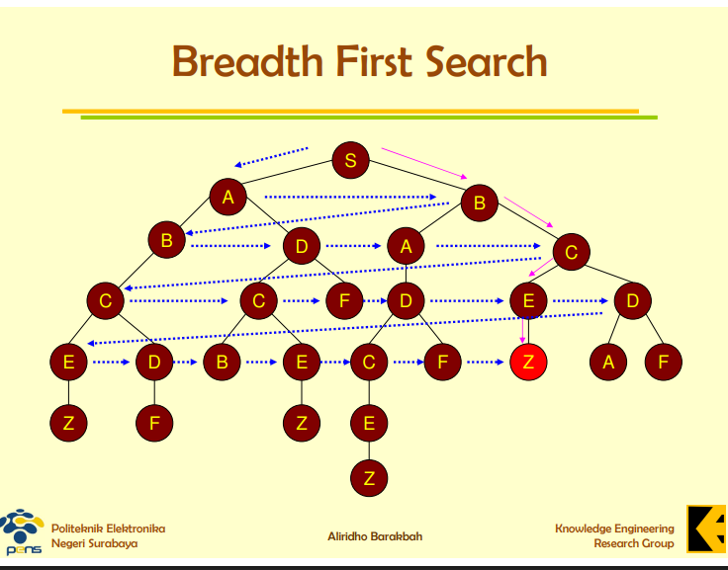
 | Simulasi Algoritma Breadth First Search
Langkah | Operasi (Keluar/Masuk) | Isi Antrian (Queue) | Keterangan
1 | Mulai | [S] | S dimasukkan ke antrean sebagai titik awal.
2 | Keluar S, Masuk A, B | [A, B] | Eksplorasi Level 1 (A dan B).
3 | Keluar A, Masuk B, D | [B, B, D] | A keluar, anak-anaknya (B, D) masuk ke belakang.
4 | Keluar B, Masuk A, C | [B, D, A, C] | B (anak S) keluar, anak-anaknya (A, C) masuk.
5 | Keluar B, Masuk C | [D, A, C, C] | B (anak A) keluar, anaknya (C) masuk.
6 | Keluar D, Masuk C, F | [A, C, C, C, F] | D keluar, anak-anaknya (C, F) masuk.
7 | Keluar A, Masuk D | [C, C, C, F, D] | A (anak B) keluar, anaknya (D) masuk.
8 | Keluar C, Masuk E, D | [C, C, F, D, E, D] | C keluar, anak-anaknya (E, D) masuk.
9 | Keluar C, Masuk E, D | [C, F, D, E, D, E, D] | C (anak B) keluar, anaknya (E,D) masuk.
10 | Keluar C, Masuk B, E | [F, D, E, D, E, D, B, E] | C keluar, anak-anaknya (B, E) masuk.
11 | Keluar F | [D, E, D, E, D, B, E] | F (anak D) keluar.
12 | Keluar D, Masuk C, F | [E, D, E, D, B, E, C, F] | D (anak A) keluar, anak-anaknya (C, F) masuk.
13 | Keluar E, Masuk Z | [D, E, D, B, E, C, F, Z] | E (anak C) keluar, anaknya (Z) masuk. Dan Target Ditemukan Yaitu (Z)

Nama : Muhammad Ridho Kelas : IF24A NIM : 23424020

